关系图
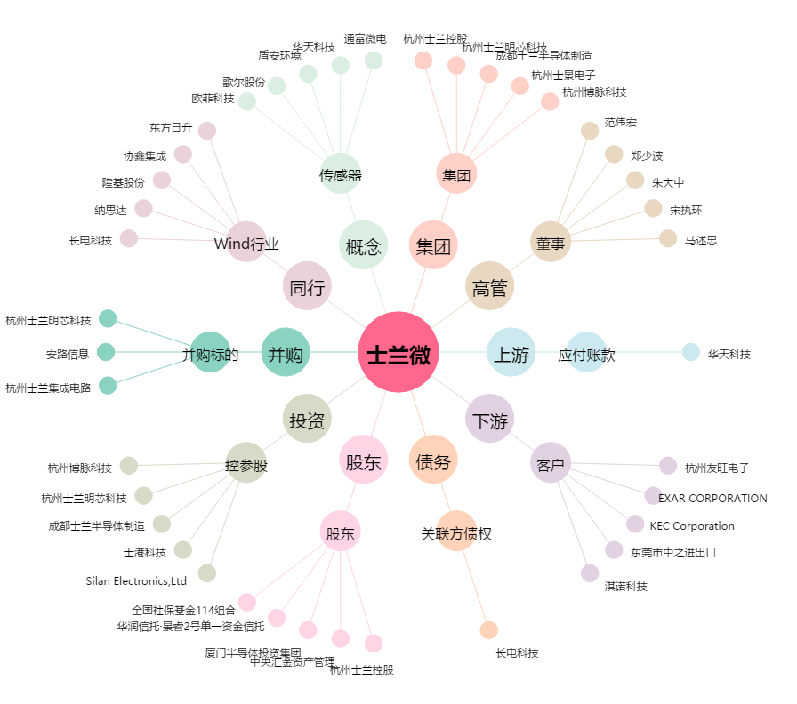
士兰微[600460.SH] - 关系概览图

